Лист1
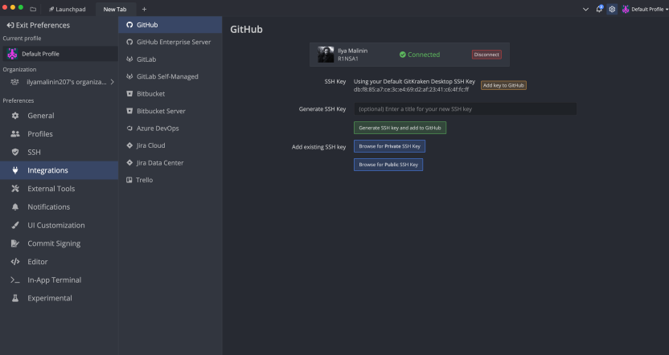
Малинин И. А.
Лабораторная работа №1:

